Тех задание
Техническое задание на постройку стенда белорусских производителей Made in Belarus на 31-ой Центрально-Азиатской международной выставке «Горное оборудование, добыча и обогащение руд и минералов» Mining and Metals Central Asia 2026 (г. Алматы, 16-18 сентября)
 | Анкета компании-застройщика
 | Название компании:
 | Контактное лицо:
 | Наличие портфолио (в наличии / нет в наличии)
 | Сайт (ссылка на веб-сайт)
 | Свидетельство о регистрации (данные о регистрации, ИНН)
 | Опыт работы (возраст компании)
 | Опыт работы с Белинтерэкспо (совместные проекты)
 | Местоположение главного офиса (только город)
 | Местоположение производственного цеха (только город)
 | Банковский счет
 | Валюта платежей
 | Есть ли заказы на выставке помимо Белинтерэкспо (да / нет)

На схеме павильона "Национальная экспозиция Республики Беларусь"
 |  |  | Выставка | Mining and Metals Central Asia
 |  |  | Дата | 16-18 сентября
 |  |  | Город | Алматы
 |  |  | Экспонент | УП "Белинтерэкспо" БелТПП
 |  |  | Метраж | 48
 |  |  | Размеры | 6 м х 8 м
 |  |  | Павильон и номер стенда | Павильон 10, стенд 10-156
 |  |  | Дизайн-проект | Составлено УП "Белинтерэкспо" БелТПП

* Разделы заполняются и дополняются компанией-застройщиком
Пол:
 | Перечень | Описание |  | Цена | Кол-во |  | Сумма
1. | Напольное покрытие | Ламинат согласно дизайну |  |  | 48 | м² | 0
 | Подиум | Подиум высотой 8-10 см с LED-подсветкой по периметру |  |  | 48 | м²
2. | Алюминиевый профиль (неон гибкий в профиле) | Накладной профиль со светокоробом, без порогов, зафиксирован по периметру коллективной экспозиции(площадь 48м. Показывает границы стенда, иммитация фальшпола) |  |  | 48 | м | 0
2.1. | 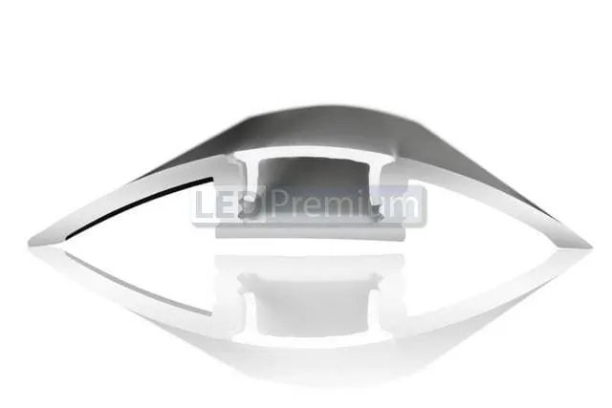 | 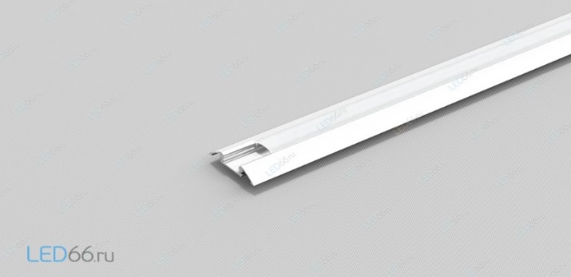 |  | - | - | - | -
ИТОГО: |  |  |  |  |  |  | 0
Декор лицевой части стенда:
№ | Перечень | Описание |  | Цена | Кол-во |  | Сумма
 | логотип "Наименование компании" | Логотип "Наименование компании" с контражурной на центральную часть фриза, длина 4.2м (на дизайне отмечено) |  |  | 1 | шт.
 | Стеклянная панель в металлической рамке | Стеклянная панель в металлической рамке покрытая синей пленкой ширина 1.5, высота 2.5м |  |  | 1 | шт.
 | Декоративные поручни | Декоративные поручни (имитация элемента самосвала) для растений (на дизайне отмечено) |  |  |  | шт.
 | Полки | Полки, располагающиеся между двумя колоннами на центральной части стенда, длина полки 1850мм, располагаются на выосте 1.2м (первая полка), расстояние между полками 0.5м (отмечено на дизайне) |  |  | 2 | шт.
 | Колонна декоративная | Декоративная колонна синего цвета согласно дизайна для устройства полок (толщина колонны 15см) |  |  | 2 | шт.
 | Светодиодная лента по периметру стенда | На дизайне отмечены светодиодные элементы |  |  |  | м
 | Надпись "ТЕХНИКА ДЛЯ ВЫСОКИХ ДОСТИЖЕНИЙ" | Длина надписи 4.7м, надпись изготовленная фрезерной резкой (на дизайне отмечено) |  |  | 1 | шт.
 | логотип "Наименование компании" | Логотип с контражурной подсветкой. Располагается над панно длина 2.5 м, высота 0.25м (на дизайне отмечено) |  |  | 1 | шт.
 | Панно с изображением самосвала | панно с изображением самосвала в рамке, длина 2.5м, высота 2м (на дизайне отмечено) |  |  | 1 | шт.
 | логотип "Наименование компании" | Логотип с контражурной подсветкой, длина 2м, высота 0.25, располагается над колоннами с левой стороны стенда (на дизайне отмечено) |  |  | 1 | шт.
 | Декоративные полки застекленные | Декоративные полки, находящиеся между балками длина 1.10м, глубина полки 0.35м, располагаются на высоте 0.7м, расстояние между полками 0.5м (на дизайне отмечено) |  |  | 3 | шт.
 | Колонна декоративная | Колонна белого цвета согласно дизайна для подвеса телевизора |  |  | 2 | шт.
 | Точка подвеса | 3 точки подвеса для поддержания надстройки, где написана фраза "Техника для высоких достижений" |  |  | 3 | шт.
ИТОГО:
Экспозиция (48 кв.м.):
№ | Перечень | Описание |  | Цена | Кол-во |  | Сумма
 | Несущая стена | Каркас стен ДСП / МДФ с баннерной таканью |  |  |  | м²
 | Баннерная ткань |  |  |  |  | м²
 | Переговорная комната стенда | Каркас стен ДСП / МДФ с баннерной таканью |  |  |  | м²
 | Подсобное помещение | Каркас стен ДСП / МДФ с баннерной таканью |  |  |  | м²
 | Диодная подсветка | Светокороб (гибкий провод) с рассеивателем на стенах и в антаблементе стен |  |  |  | м
 | Дверь | Дверь с фурнитурой, ключами, порталом и металлическим порогом |  |  | 2 | шт.
ИТОГО:
Переговорная зона:
№ | Перечень | Описание |  | Цена | Кол-во |  | Сумма
 | логотип "BELAZ" | Логотип с контражурной подсветкой, длина 1.5м, высота 0.25м, располагается на белой надстройке на стене |  |  |  | компл.
 | белая надстройка на стене | Белая надстройка из гипсокартона/ПВХ/ДСП (выемка) на стене, высота 2.75м, ширина 2м
 | трековый светильник | Трековый светильник на 4 лампы
 | объемная конструкция потолка | Объемная надстройка на потолке для крепежа трековых светильников с LED-подсветкой по периметру
 | окраска стен | Окраска в два цвета стен согласно дизайна
 | карниз/молдинг | На дизайне отмечен карниз/молдинг по периметру стен
 | кондиционер | ОБЯЗАТЕЛЬНО! Предусмотреть отвод воды в подсобном помещении, а теплообменник расположить на потолке
 | стеклянная панель в металлической рамке | Стеклянная панель в металлической рамке покрытая синей пленкой ширина 1.5, высота 2.5м
 | картины | Картины с техникой компании длина 0.8м, высота 0.6м
ИТОГО:
Электричество и освещение:
№ | Перечень | Описание |  | Цена | Кол-во |  | Сумма
 | Прожектор |  |  |  | 17 | шт.
 | Розетка |  |  |  | 14 | шт.
 | Силовой кабель |  |  |  |  | м
 | Силовой кабель |  |  |  |  | м
 | Подвод электричества |  |  |  |  | -
 | Электрический щиток с замком | - |  |  | 1 | шт.
ИТОГО:
Производственные расходы:
№ | Перечень | Описание |  | Цена | Кол-во |  | Сумма
1. | Художественное макетирование, верстка и подготовка к печати | - |  |  |  | -
2. | Расходные материалы / пленка / упаковка мебели | - |  |  |  | -
3. | Монтажные / демонтажные работы дневные | - |  |  |  | -
4. | Монтажные / демонтажные работы ночные | - |  |  |  | -
5. | Транспортные расходы (с оформлением пропусков) | - |  |  |  | -
6. | Уборка стенда после монтажа | Обеспыливание всех поверхностей, уборка мусора |  |  |  | -
7. | Вывоз мусора / утилизация стенда | - |  |  |  | -
8. | Утилизационный сбор | - |  |  |  | -
9. | Ежедневная уборка стенда | Сопровождение на протяжении мероприятия, утренняя уборка |  |  |  | -
10. | Дежурный электрик/монтажник | Сопровождение на протяжении мероприятия (паспортные данные сотруника для регистрации бейджа через личный кабинет Белинтерэкспо) |  |  |  | -
11. | Страхование |  |  |  |  | -
12. | Огнетушители | - |  |  |  | шт.
13. | Накладные расходы |  |  |  |  | -
ИТОГО:
ИТОГО РАБОТ:
НАЛОГИ (Система налогобложения_____________):
ИТОГО С НАЛОГАМИ:

Оборудование
№ | Перечень | Описание |  | Цена | Кол-во |  | Сумма
1 | Декоративная клумба из ДСП белого цвета. Растение "Сансевиерии" или аналог. | 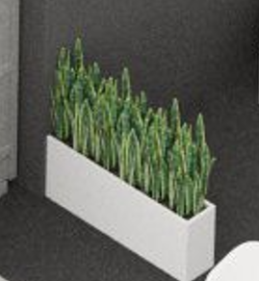 |  |  | 1 | шт.
 | Информационная стойка с замком и розеткой |  |  |  | 1 | шт.
3 | Напольное растение | 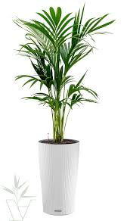 |  |  | 1 | шт.
5 | Стул | 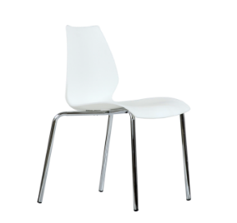 |  |  | 6 | шт.
6 | Стул барный |  |  |  | 1 | шт.
7 | Стул офисный | 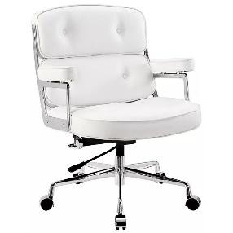 |  |  | 6 | шт.
8 | Стол | 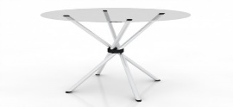 |  |  | 2 | шт.
9 | Буклетница без дефектов (по индивидуальному дизайну) | По индивидуальному дизайну |  |  | 1 | шт.
10 | Витрина стеклянная с подсветкой 500х500х2000 (по индивидуальному дизайну) |  |  |  | 1 | шт.
12 | Стол для переговоров на 6-8 персон ЛДСП, металлические опоры. 2200х700х750 |  |  |  | 1 | шт.
13 | Диван двухместный кожзам, белый | 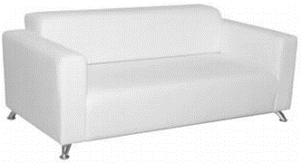 |  |  | 2 | шт.
14 | Кофейный стол | 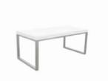 |  |  | 1 | шт.
15 | Стеллаж | 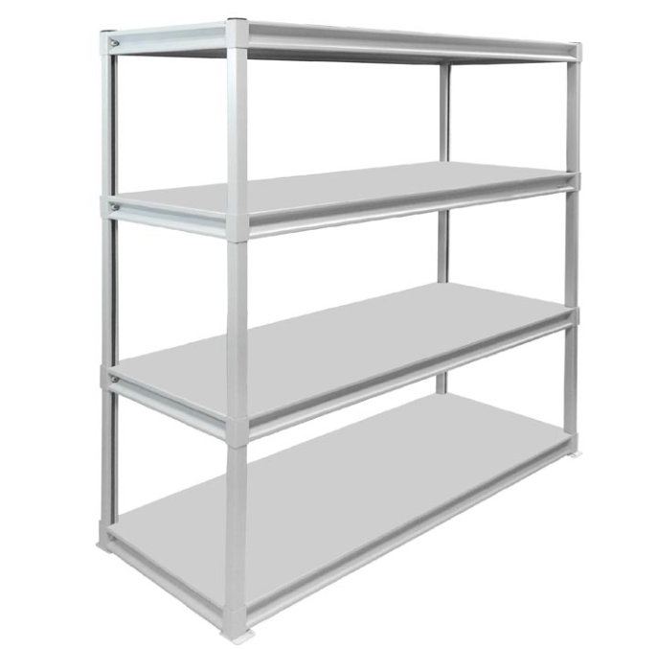 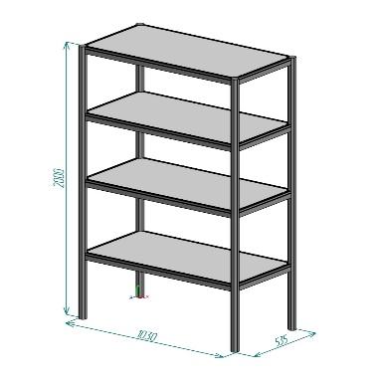 |  |  | 2 | шт.
17 | Вешалка настенная |  |  |  | 1 | шт.
18 | Вешалка напольная |  |  |  | 1 | шт.
20 | Тумба с замком и ключом для хранения | 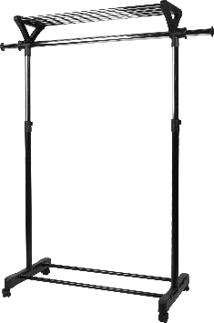 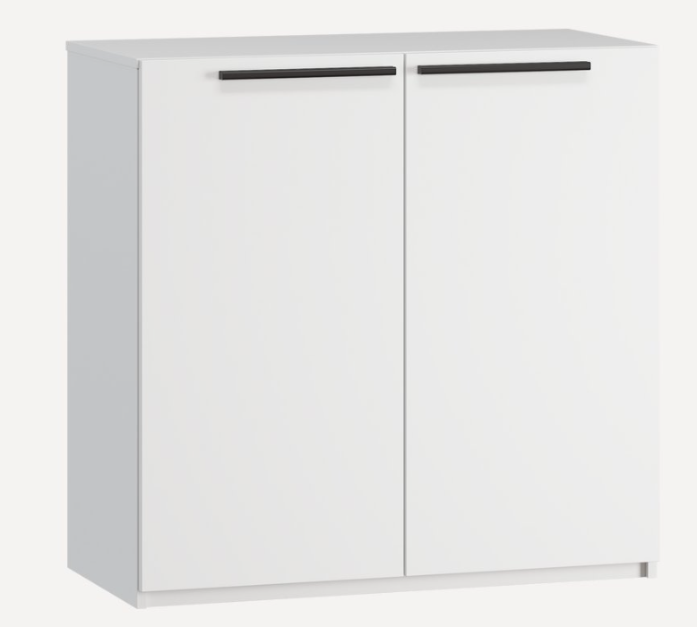 |  |  | 1 | шт.
21 | Кулер, холодная-горячая вода (3 бутылей воды) | 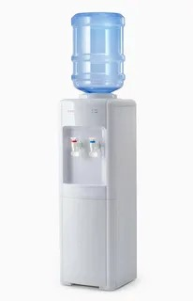 |  |  | 1 | компл.
22 | Кондиционер с пультом, баком, теплообменником и пластиковым кабельканалом для прокладки магистрали | 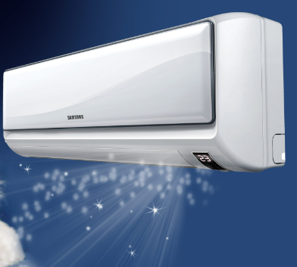 |  |  | 1 | компл.
25 | Телевизор 52 дюйма с пультом и проводным USB удлинителем (согласно дизайну должны висеть на стене) | 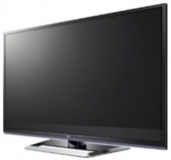 |  |  | 2 | компл.
26 | Чайник и чай 100 пакетиков | 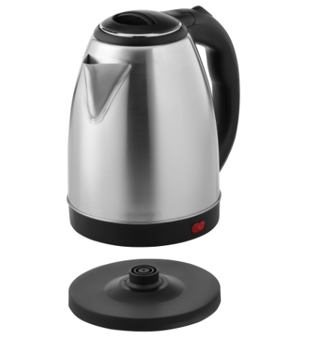 |  |  | 1 | компл.
28 | Кофемашина зерновая и 3 упаковки кофейных зерен | 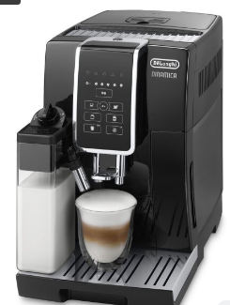  |  |  | 1 | компл.
29 | Стаканчики одноразовые бумажные и ложки (деревянные стики) | 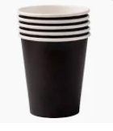 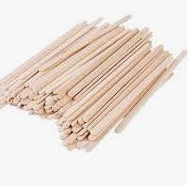 |  |  | 150 | компл.
30 | Стаканчики одноразовые, пластиковые | 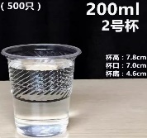 |  |  | 150 | шт.
34 | Сахар в стиках | 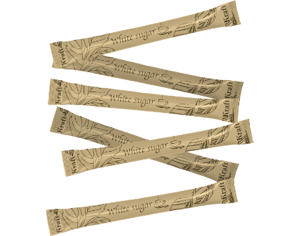 |  |  | 100 | шт.
35 | Салфетки влажные и салфетки сухие |  |  |  | 1 | компл.
36 | Корзина для бумаги и одноразовые пакеты |  |  |  | 3 | компл.
37 | Бак для мусора с крышкой и одноразовые пакеты | 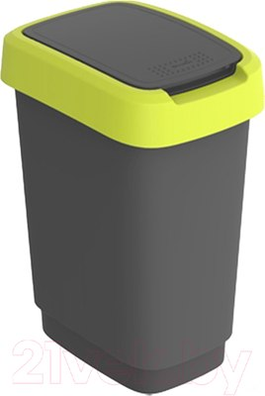 |  |  | 1 | компл.
38 | Удлинитель (минимум 1,5) | 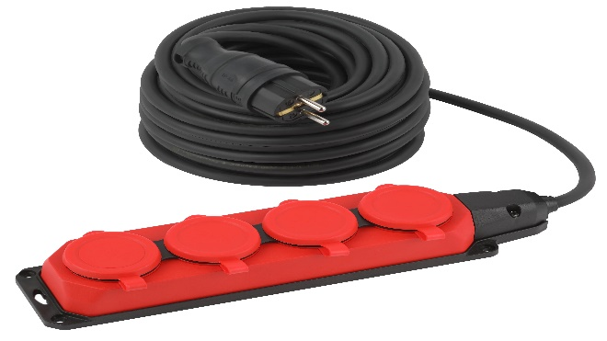 |  |  | 1 | шт.
41 | Вода бутилированная без газа 0,5 |  |  |  | 50 | шт.

